画面定義書Step1
システム名 |  | 令和8年度経済センサス活動調査 |  | 画 面 定 義 書 |  |  |  | 文書番号
サブシステム名 |  | - |  |  |  |  |  | 更新日 | 2026-02-25 | 更新者 | 方

機能ID |  |  | 画面ID |  | 画面名 | 調査書類発送受付フォーム画面_Step1 | documentsResendFormInput |  | 分類 | カスタム画面
画面イメージ |  |  |  |  |  |  |  | 操作説明
 | ■調査書類発送受付フォーム入力画面 |  |  |  |  |  |  | ■調査書類発送受付フォーム入力画面 入力画面の一覧となります。すべての必須項目を入力した上で、「入力内容の確認」ボタンをクリックし、入力に問題がない場合、Step2の「入力内容確認」画面へ遷移します。
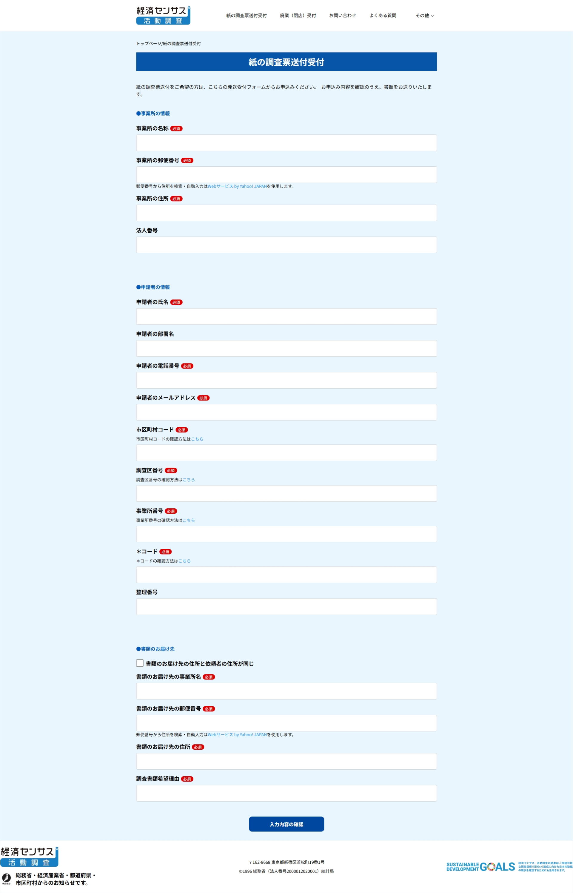

 | ■未入力、「入力内容の確認」ボタンをクリックした場合 |  |  |  |  |  |  | ■未入力、「入力内容の確認」ボタンをクリックした場合 必須項目が未入力の状態で「入力内容の確認」ボタンをクリックすると、画面キャプチャーのようにエラーメッセージが表示されます。
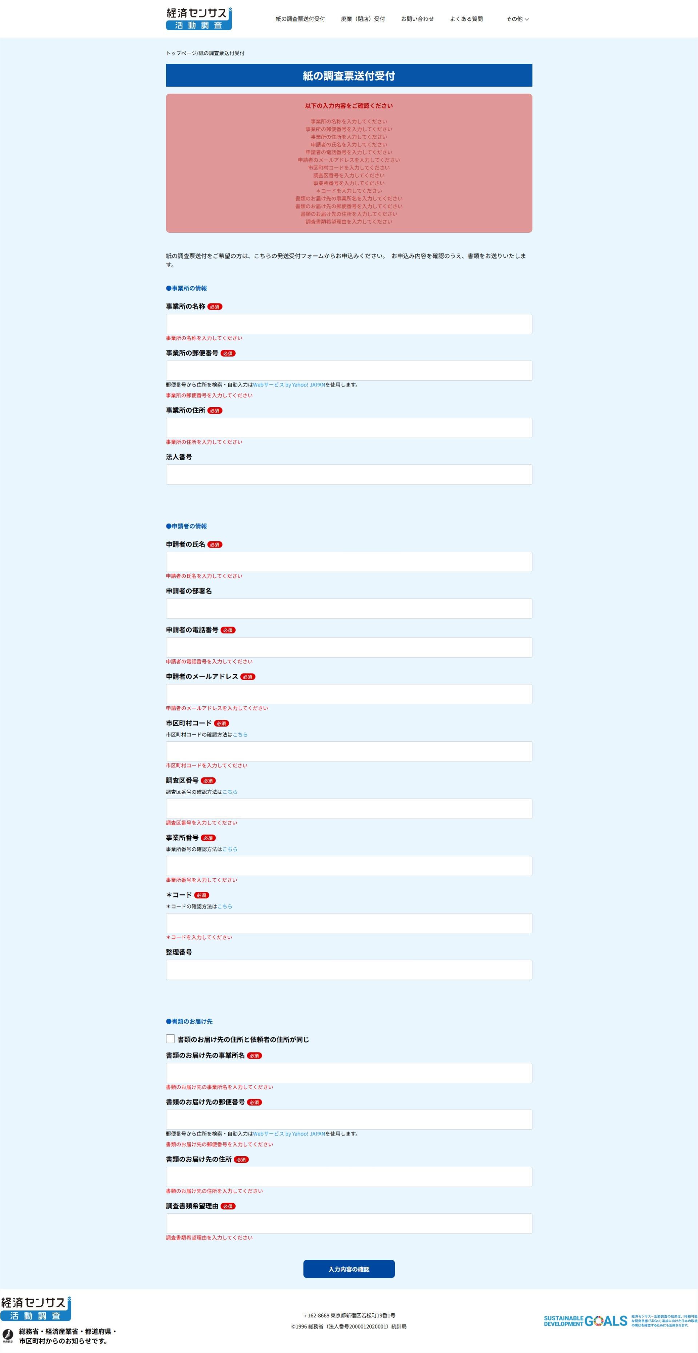

 | ■事業所の郵便番号 |  |  |  |  |  |  | ■事業所の郵便番号 6桁の番号以外を入力する場合、エラーチェックが発生する。

 | ■申請者の電話番号 |  |  |  |  |  |  | ■申請者の電話番号 半角数字と + - ( )以外を入力した場合、チェックエラーが発生する。

 | ■申請者のメールアドレス |  |  |  |  |  |  | ■申請者のメールアドレス ■メールアドレス、メールアドレスの確認 ①メールアドレス確認がメールアドレスと一致しない場合、チェックエラーが発生する。 ②入力した「メールアドレス」のメールアドレスのフォマードをチェックします、メールアドレスの形式が正しくない場合「ご担当者のメールアドレスを正しいフォーマットで入力してください」というエラーメッセージが表示されます。 正規表現を使用してメールアドレスの形式をチェックします： • ^ - 文字列の開始 • [A-Za-z0-9]{1} - 最初の文字は英数字のみ • [A-Za-z0-9_.\-+]* - その後は英数字、アンダースコア、ドット、ハイフン、プラス記号が可能 • @{1} - @マークが必須 • [A-Za-z0-9_.-]+ - @の後には英数字、アンダースコア、ドット、ハイフンが1文字以上必要 • \. - ドットが必須 • [A-Za-z0-9]+ - ドメイン部分は英数字が1文字以上必要 • $ - 文字列の終わり 例えば： valid@example.com （有効） user.name+tag@domain.com （有効） @invalid.com （@マークの前に文字がないため無効） invalid@ （ドットがないため無効）

 |  |  |  |  |  |  |  | ■書類のお届け先の郵便番号 6桁の番号以外を入力する場合、エラーチェックが発生する。
 | ■書類のお届け先の郵便番号

画面定義書Step2
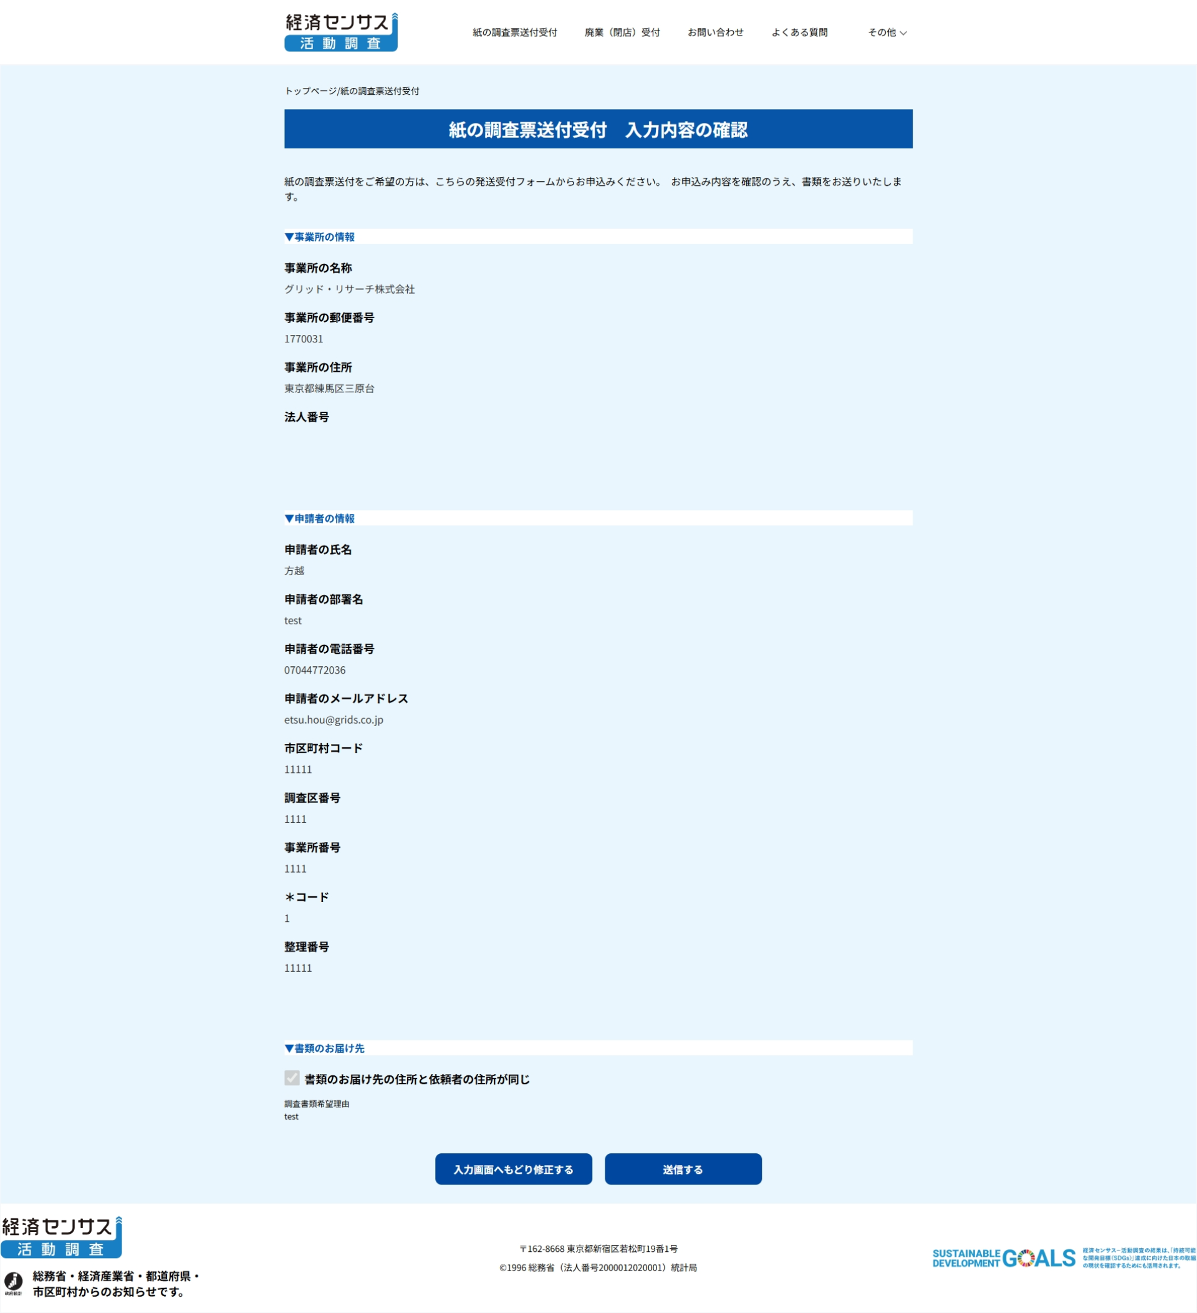
システム名 |  | 令和8年度経済センサス活動調査 |  | 画 面 定 義 書 |  |  |  | 文書番号
サブシステム名 |  | - |  |  |  |  |  | 更新日 | 2026-02-25 | 更新者 | 方

機能ID |  |  | 画面ID |  | 画面名 | 調査書類発送受付フォーム画面_Step2 | documentsResendFormConfirm |  | 分類 | カスタム画面
画面イメージ |  |  |  |  |  |  |  | 操作説明
 | ■修繕申し込みフォーム入力内容確認画面 |  |  |  |  |  |  | ■調査書類発送受付フォーム入力内容確認画面 Step1の調査書類発送受付フォーム画面で、入力した内容が表示される Step1の調査書類発送受付フォーム画面で、「入力内容の確認」ボタンをクリックし、入力に問題がない場合、こちらの「入力内容確認」画面に遷移します 「送信する」ボタン押下後、完了画面に遷移します。そして、問合せ内容がSalesforce（ケース）に登録されます。 ※お客様にお問い合わせ メールを通知します 「入力画面へもどり修正する」ボタン押下後、入力画面に遷移します ※「入力内容確認」の画面には、お客様がStep1の調査書類発送受付フォームで入力した内容のみが表示されます

画面定義書Step3
システム名 |  | 令和8年度経済センサス活動調査 |  | 画 面 定 義 書 |  |  |  | 文書番号
サブシステム名 |  | - |  |  |  |  |  | 更新日 | 2026-02-25 | 更新者 | 方

機能ID |  |  | 画面ID |  | 画面名 | 調査書類発送受付フォーム画面_Step3 | documentsResendFormSuccess |  | 分類 | カスタム画面
画面イメージ |  |  |  |  |  |  |  | 操作説明
 | ■調査書類発送受付フォーム提出完了画面 |  |  |  |  |  |  | ■調査書類発送受付フォーム提出完了画面 「トップページにもどる」ボタンを押した場合、「https://e-census2026--dev.sandbox.my.site.com/s/」に遷移される。
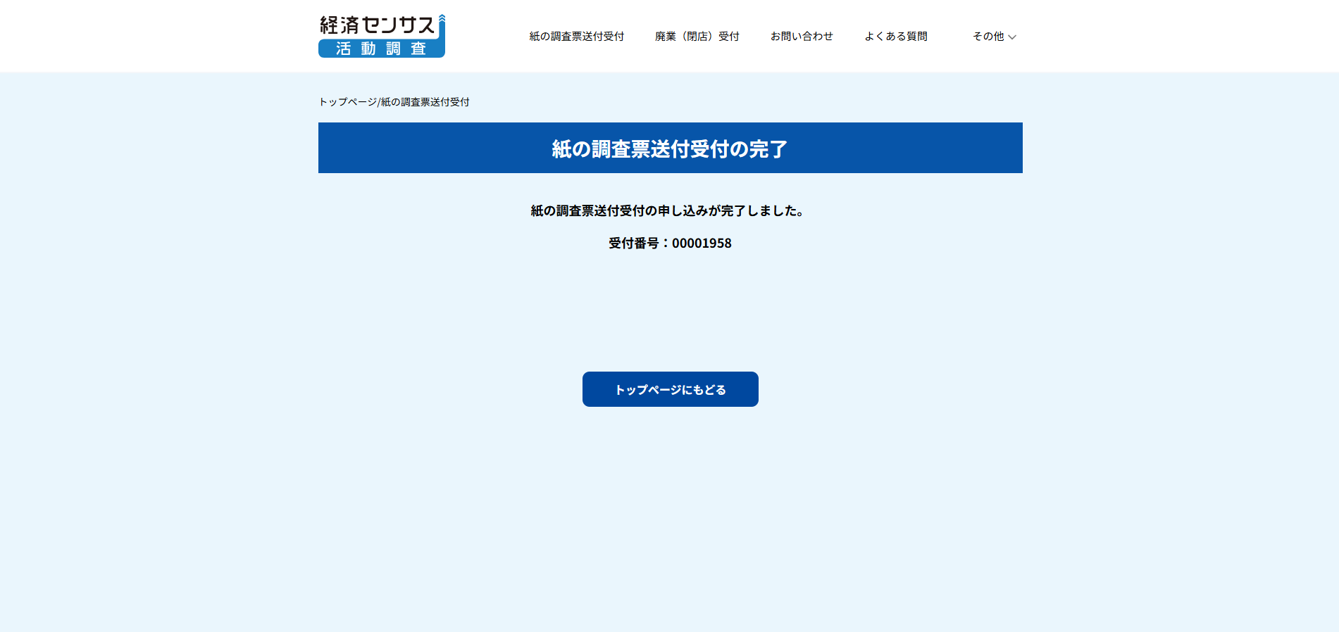

 |  |  |  |  |  |  |  | ■お知らせ本文 Salesforceのカスタムメタデータ型「問い合わせフォーム関連設定」で管理しています。動的に変更は可能です。

